PD
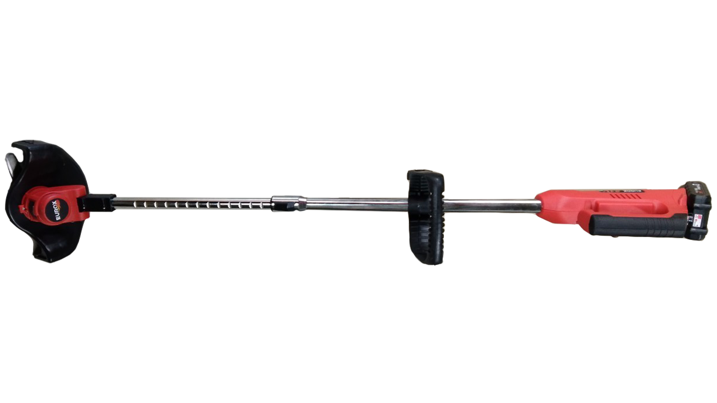
เลขที่ SKU : 34-100-025 วันที่ : 02/10/2023
1. ข้อมูลสินค้า |  |  |  | รูปสินค้า
ประเภท (กลุ่มหลัก) | เครื่องมือไฟฟ้าไร้สาย | ประเภท (กลุ่มรอง) | เครื่องตัดหญ้าไร้สาย
ชื่อภาษาไทย | เครื่องตัดหญ้าไร้สาย EUROX 21V. II | ชื่อภาษาอังกฤษ
รหัสสินค้า | 34-100-025 | Barcode | 8859007711059
สถานะสินค้า | W | รหัสทีมขาย
รุ่น (Model) |  | ยี่ห้อ | EUROX
สีตัวสินค้า | แดง - ดำ | สีของบรรจุภัณฑ์ | แดง - ดำ
ทำจากวัสดุ | พลาสติก - เหล็ก | ประเทศผู้ผลิต | PRC
ผู้ผลิต | พลา กรุ๊ป (ไทยแลนด์) จำกัด

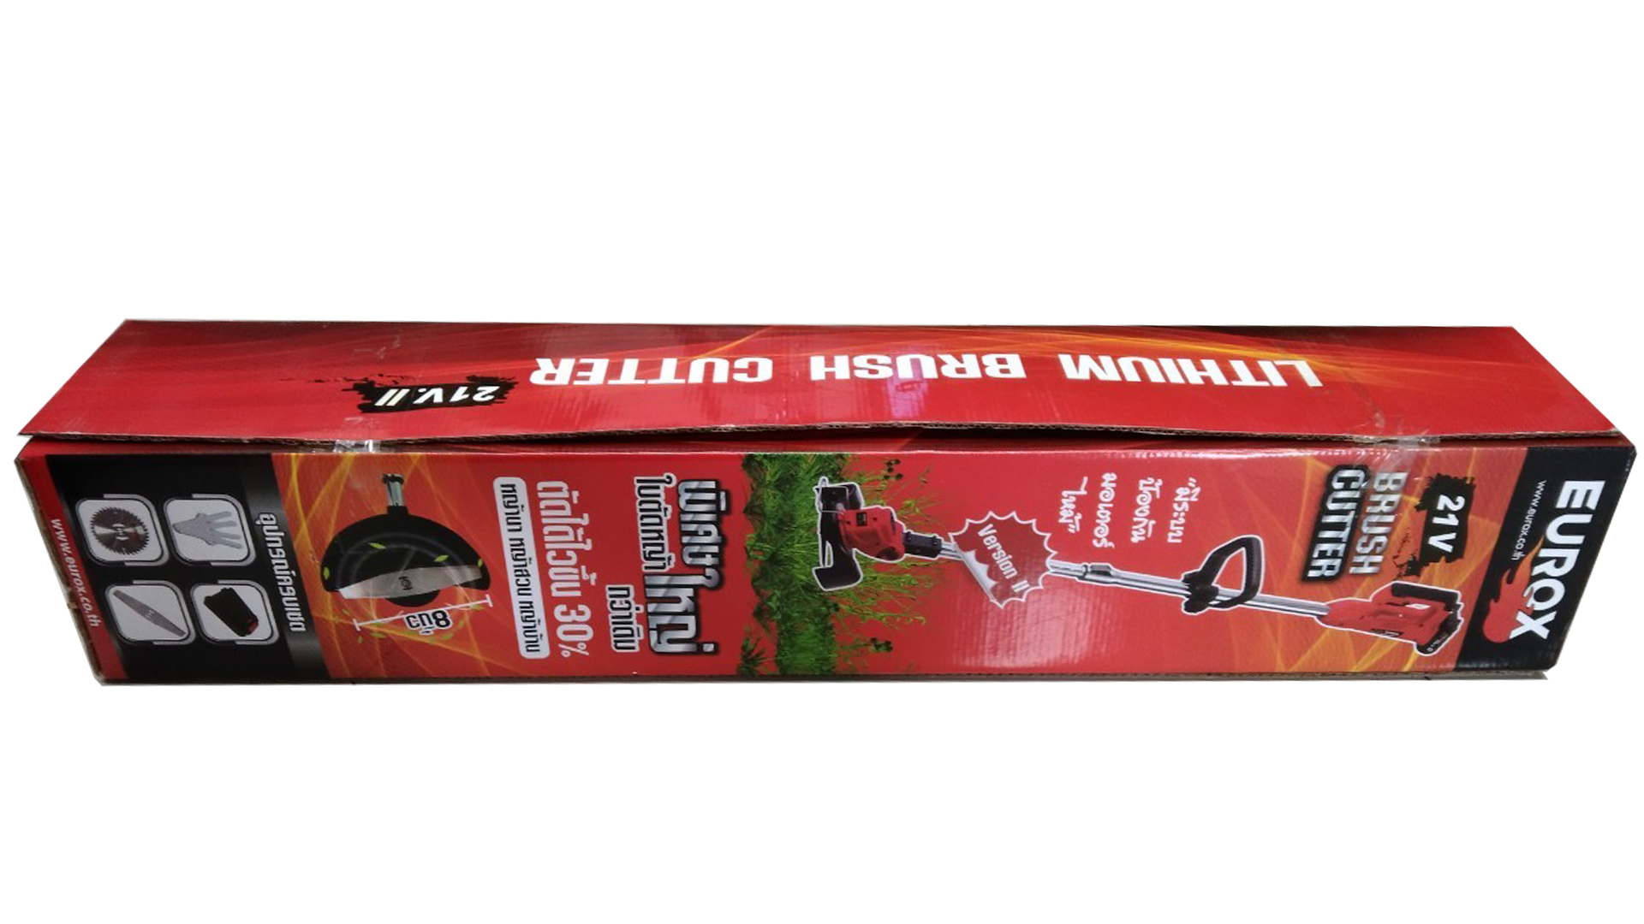
2. คุณสมบัติ |  |  |  | รูปบรรจุภัณฑ์
ความเร็วรอบ | 10,000 รอบ/นาที | กำลังไฟฟ้า | 450W
แบตเตอรี่ | 3,000 แอมป์ | ใช้งานต่อเนื่อง | 2 ชั่วโมง

3. รายละเอียดบรรจุภัณฑ์
ขนาดสินค้า (ซม.) | 95x16x16 (ไม่รวมบรรจุภัณฑ์) | น้ำหนักสินค้า (กก.) | 1.9 (ไม่รวมบรรจุภัณฑ์)
ขนาดกล่อง 1 (ซม.) | 89x14.7x14.9 | ขนาดบรรจุ (กล่อง) | 1 PCS
ขนาดกล่อง 2 (ซม.)
 |  | น้ำหนักรวมสินค้า (กก.) | 2
บาร์โค้ดกล่อง | 8859007711059 | ขนาดลัง (ซม.) | 90.5x46.5x33.5
ขนาดบรรจุ (ลัง) | 6 | น้ำหนักลังรวมสินค้า (กก.) |  | อุปกรณ์ภายในกล่อง
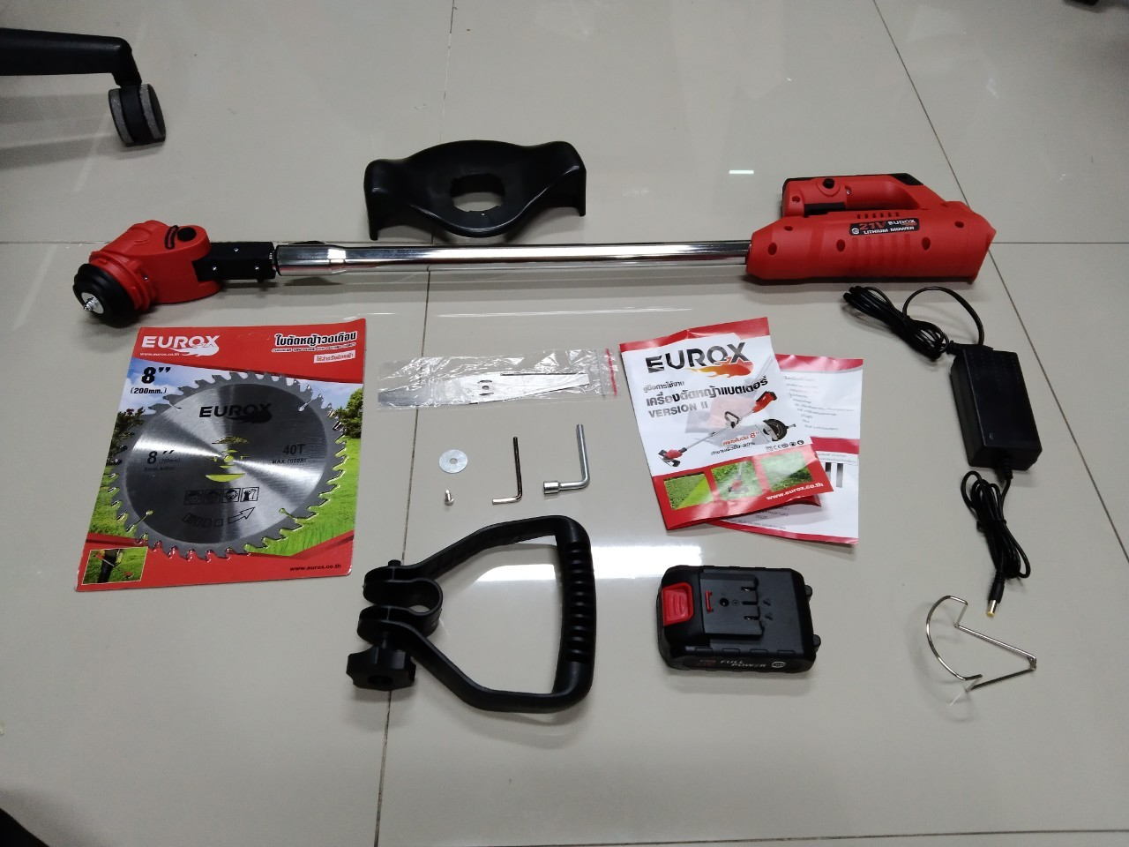
4. อุปกรณ์ภายในกล่อง
- คู่มือการใช้งาน - ใบรับประกัน 6 เดือน - ใบตัดหญ้าวงเดือน 8 นิ้ว 40 ฟัน - ชุดมือจับ - แบตเตอรี่ - แท่นชาร์จ - ใบตัดหญ้าพลาสติก 8 นิ้ว - ใบตัดหญ้าปังตอ 8 นิ้ว - สายชาร์จแบตเตอรี่

5. วิธีการใช้งาน
ใช้สำหรับตัดหญ้า

6. จุดเด่น จุดขาย ของสินค้า
- ใบตัดหญ้าผลิตจากพลาสติก PA66 แข็งแรงและคมกริบ - รอบตัดเรียบสวยงาม ไม่ทำให้หญ้าช้ำ - ใช้งานต่อเนื่องได้นาน 2 ชั่วโมง - รุ่นทั่วไปต้องใช้การหมุนเพื่อเลื่อน ขึ้น - ลง แต่สำหรับรุ่นนี้เพียงใช้มือเดียวกด ก็สามารถเลื่อย ขึ้น-ลง ได้ - ใบตัดหญ้าขนาดใหญ่ถึง 8นิ้ว เพิ่มความเร็วในการตัดหญ้า 30% - บังใบขนาดใหญ่เพิ่มความปลอดภัย และสามารถใส่ล้อได้
 |  |  |  | รูปลังสินค้า

7. การรับประกัน
ระยะเวลารับประกัน (เดือน) | 6 ระบุ
ประเภทการรับประกัน | เครื่องมือไร้สาย
เงื่อนไขการรับประกัน | ห้ามใช้งานผิดประเภท

8. ข้อมูล สคบ.
ชื่อสินค้า | เครื่องตัดหญ้าไร้สาย EUROX 21V. II
ผลิตจากประเทศ | PRC
จัดจำหน่ายโดย | บริษัท คิงบางกอก อินเตอร์เทรด จำกัด
 | 541,543,545 ซอย 39/1 แขวงท่าแร้ง เขตบางเขน กรุงเทพมหานคร 10220 |  |  | รูป Barcode
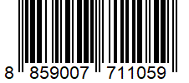
 | เลขประจำตัวผู้เสียภาษี: 0105545012035 สำนักงานใหญ่ | โทรศัพท์: 02-509-3850 | โทรสาร: 02-509-3856
บรรจุ | 1 ตัว/กล่อง
วิธีการใช้ | ใช้สำหรับตัดหญ้า
คำเตือน | ขณะใช้งานหรือเลิกใช้งาน ควรเก็บอุปกรณ์ให้พ้นมือเด็กเพื่อความปลอดภัย
ราคา | ระบุ ณ จุดขาย
วันที่ผลิต

9. ข้อควรระวัง
คำเตือน | ขณะใช้งานหรือเลิกใช้งาน ควรเก็บอุปกรณ์ให้พ้นมือเด็กเพื่อความปลอดภัย
ข้อแนะนำในการใช้งาน | ห้ามใช้งานผิดประเภท

